상품제안서
키캡 키링 굿즈 | 상품코드: F32661

 |  |  |  |  |  |  | 02-412-0044 | www.easy1.co.kr
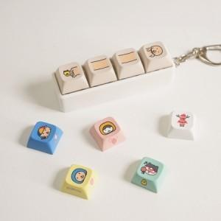

【상세/제작정보】 | <p><span style="font-size: 12pt;"><b>* 배송비- 한박스 / 500개 5500원별도</b></span></p>

【인쇄/포장옵션】 | 풀칼라 / OPP(비닐)

【공급단가】 | 수량 | 200~ | 500~ | 1,000~ | 3,000~ | 5,000~
*VAT별도 | 1구 | 3,150원 | 3,040원 | 2,940원 | 2,830원 | 2,730원
 | 2구 | 4,800원 | 4,640원 | 4,480원 | 4,320원 | 4,160원
 | 3구 | 6,300원 | 6,090원 | 5,880원 | 5,670원 | 5,460원
 | 4구 | 7,800원 | 7,540원 | 7,280원 | 7,020원 | 6,760원

【상품 URL】 | https://www.easy1.co.kr:443/src/goods_detail.php?gdno=32661

